상품제안서
주문제작 다용도 슈즈 여행용 멀티 풀컬러 파우치 | 상품코드: S47476

 |  |  |  |  |  |  | 02-713-8555 | www.synergygift.co.kr
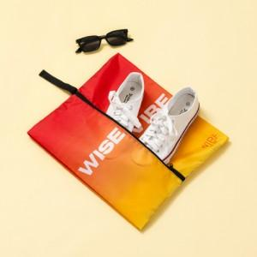

【상세/제작정보】

【인쇄/포장옵션】 | 풀칼라 / 비규격미포장

【공급단가】 | 수량 | 50~ | 100~ | 500~ | 1,000~ | 3,000~
*VAT별도 | 단가 | 6,240원 | 5,900원 | 5,610원 | 5,470원 | 5,370원

【상품 URL】 | https://www.synergygift.co.kr:443/src/goods_detail.php?gdno=47476

